明细
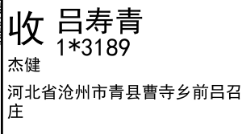
睿 颢 发 货 清 单
（RecallPackaging Delivery List）
 |  |  | Shipping Date 发货日期: | 2025-07-11
 |  |  | 快递单号: | SF3194507968735

ORDER NR | Item Code | ARTICLE | Colour | Size | Order Qty | Back-up Qty | Total Qty | Carton #/Total | Net Weight (kg) | Gross Weight (kg) | REMARK
订单号 | 产品型号 | 款号 | 颜色 | 尺码 | 订单数 | 备品数 | 总实发数 | 总箱数\箱号 | 净重（公斤) | 毛重（公斤) | 备注(CM)
84778-01 | 白色再生空白标(6.0*2.5) （blank care label) | 6998-376 |  |  | 10000 | 500 | 10500 | 1/1 | 1.8 | 2.2 | 20*20*30
合计 |  |  |  |  | 10000 | 500 | 10500

